インフォシート
本場フランス仕込みのお菓子屋さん |  |  |  |  |  |  | パティスリー〇△□

 |  |  |  |  |  |  | 洋菓子

JR東海道線 |  | 川崎駅 |  | 中央東口 | 約 | 250ｍ | 住所 | 川崎区宮本町〇－〇

営業時間 | 火～土 10:00～20:00 日・祝日 10:00～18:00 |  |  |  |  |  | 電話 | 044-200-〇〇〇〇

 |  |  |  |  |  |  | メール | kawasaki@〇〇〇.com

定休日 | 月曜日 |  |  |  |  |  | HP | http://kawasaki-patisserie〇△□.org

お店からの メッセージ | お子様連れのご来店も歓迎です |  |  |  |  |  | ベビーカーユーザー ウェルカム

 | 車いすユーザーウェルカム |  |  |  |  |  | 中国語（簡体字）メニューあります

外観 |  |  | エントランス |  |  |  | 駐車場 |  | あり | → 台数 | 3台分

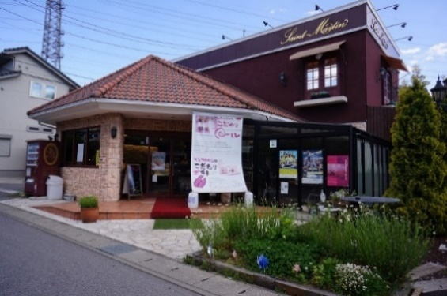 |  |  | 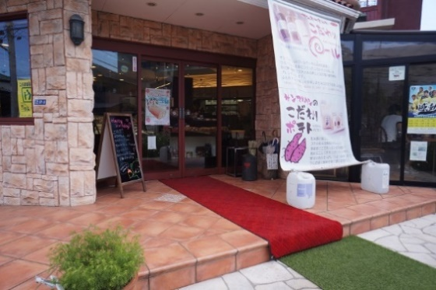
 |  |  |  |  |  |  |  |  | ※車いす対応駐車区画あり

 |  |  |  |  |  |  | エントランス |  | 段差あり(1段) | → 段差解消方法 | 常設スロープ

 |  |  |  |  |  |  |  |  | 自動ドア | → 扉の開口幅 | 80cm以上

 |  |  |  |  |  |  |  |  | エレベーターなし

 |  |  |  |  |  |  |  |  | ※アシストをご希望の方はご予約時お申し付けください

店内 |  |  | その他
 |  |  |  |  |  |  | 店内 |  | 通路幅 | 通路幅60cm以上
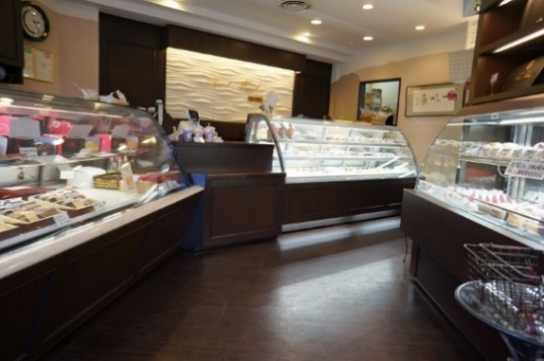 |  |  | 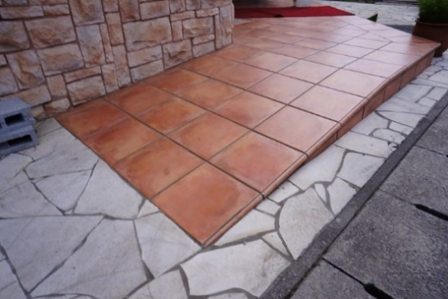

 |  |  |  |  |  |  |  |  | 段差 | 段差あり(1段)

 |  |  |  |  |  |  |  |  | カウンターの高さ | 90㎝

 |  |  |  |  |  |  | 記入日 |  | 2021-01-12

 |  |  |  |  |  |  | 記入者 |  | パティスリー〇△□ |  | 鈴木

